Ejercicio 1
ANÁLISIS DE REQUERIMIENTOS |  |  | 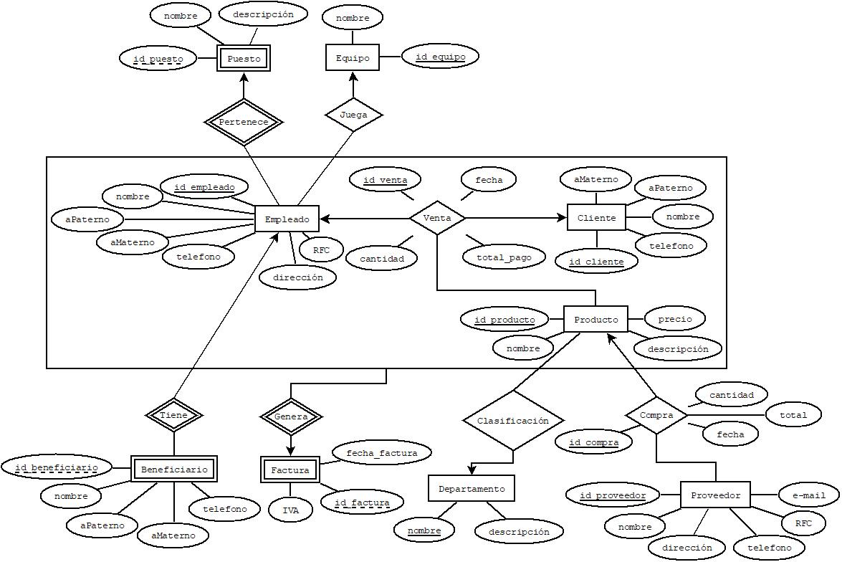 DIAGRAMA ENTIDAD - RELACIÓN |  |  |  |  |  |  |  |  |  |  |  |  |  |  | ESQUEMAS
Entidades
EMPLEADO |  |  |  |  |  |  |  |  |  |  |  |  |  |  |  |  |  | EMPLEADO |  |  |  |  |  |  |  | CLIENTE |  |  |  |  |  |  | PRODUCTO
 |  |  |  |  |  |  |  |  |  |  |  |  |  |  |  |  |  | NOMBRE_CAMPO | TIPO DE DATO | LONGITUD | PERMITE NULL | REGLA DE INTEGRIDAD | VALOR DEFAULT | LLAVE PRIMARIA |  | NOMBRE_CAMPO | TIPO DE DATO | LONGITUD | PERMITE NULL | REGLA DE INTEGRIDAD | VALOR DEFAULT | LLAVE PRIMARIA | NOMBRE_CAMPO | TIPO DE DATO | LONGITUD | PERMITE NULL | REGLA DE INTEGRIDAD | VALOR DEFAULT | LLAVE PRIMARIA
CLIENTE |  |  |  |  |  |  |  |  |  |  |  |  |  |  |  |  |  | id_empleado | char | 8 | no | Longitud = 8 |  | si |  | id_cliente | char | 8 | no | Longitud = 8 |  | si | id_producto | char | 8 | no | Longitud = 8 |  | si
 |  |  |  |  |  |  |  |  |  |  |  |  |  |  |  |  |  | telefono | char | 10 | si | Longitud = 10 | 0 | no |  | nombre | varchar2 | 50 | no |  |  | no | precio | double | 10 | no |  |  | no
PRODUCTO |  |  |  |  |  |  |  |  |  |  |  |  |  |  |  |  |  | direccion | varchar2 | 100 | no |  |  | no |  | apaterno | varchar2 | 50 | si |  | "" | no | descripción | varchar2 | 100 | si |  | "" | no
 |  |  |  |  |  |  |  |  |  |  |  |  |  |  |  |  |  | RFC | char | 13 | no | Longitud = 13 |  | no |  | amaterno | varchar2 | 50 | si |  | "" | no | nombre | varchar2 | 50 | no |  |  | no
 |  |  |  |  |  |  |  |  |  |  |  |  |  |  |  |  |  | nombre | varchar2 | 50 | no |  |  | no |  | telefono | char | 10 | si | Longitud = 10 | 0 | no
 |  |  |  |  |  |  |  |  |  |  |  |  |  |  |  |  |  | apaterno | varchar2 | 50 | si |  | "" | no
PROVEEDOR |  |  |  |  |  |  |  |  |  |  |  |  |  |  |  |  |  | amaterno | varchar2 | 50 | si |  | "" | no

EQUIPO
 |  |  |  |  |  |  |  |  |  |  |  |  |  |  |  |  |  | PROVEEDOR |  |  |  |  |  |  |  | VENTA |  |  |  |  |  |  | COMPRA
DEPARTAMENTO |  |  |  |  |  |  |  |  |  |  |  |  |  |  |  |  |  | NOMBRE_CAMPO | TIPO DE DATO | LONGITUD | PERMITE NULL | REGLA DE INTEGRIDAD | VALOR DEFAULT | LLAVE PRIMARIA |  | NOMBRE_CAMPO | TIPO DE DATO | LONGITUD | PERMITE NULL | REGLA DE INTEGRIDAD | VALOR DEFAULT | LLAVE PRIMARIA | NOMBRE_CAMPO | TIPO DE DATO | LONGITUD | PERMITE NULL | REGLA DE INTEGRIDAD | VALOR DEFAULT | LLAVE PRIMARIA
 |  |  |  |  |  |  |  |  |  |  |  |  |  |  |  |  |  | id_proveedor | char | 8 | no | Longitud = 8 |  | si |  | id_producto | char | 8 | no | Longitud = 8 |  | si | id_compra | char | 8 | no | Longitud = 8 |  | si
PUESTO |  |  |  |  |  |  |  |  |  |  |  |  |  |  |  |  |  | nombre | varhcar2 | 50 | si |  | "" | no |  | id_cliente | char | 8 | no | Longitud = 8 |  | si | id_producto | char | 8 | no | Longitud = 8 |  | si
 |  |  |  |  |  |  |  |  |  |  |  |  |  |  |  |  |  | dirección | varhcar2 | 100 | si |  | "" | no |  | id_venta | char | 8 | no | Longitud = 8 |  | si | id_proveedor | char | 8 | no | Longitud = 8 |  | si
BENEFICIARIOS |  |  |  |  |  |  |  |  |  |  |  |  |  |  |  |  |  | telefono | char | 10 | si | Longitud = 10 | 0 | no |  | id_empleado | char | 8 | no | Longitud = 8 |  | si | cantidad | Integer | 10 | no |  |  | no
 |  |  |  |  |  |  |  |  |  |  |  |  |  |  |  |  |  | RFC | char | 13 | no | Longitud = 13 |  | no |  | fecha | Date | dd/mm/aaaa-hh:mm:ss | no | Longitud = 8 |  | no | fecha | Date | dd/mm/aaaa-hh:mm:ss | no |  |  | no
Procesos |  |  |  |  |  |  |  |  |  |  |  |  |  |  |  |  |  | e-mail | varchar2 | 50 | no | Contiene "@" |  | no |  | cantidad | Integer | 10 | no | Longitud = 8 |  | no | total | Double | 10 | no |  |  | no
VENTA (CLIENTE, EMPLEADO, PRODUCTO) |  |  |  |  |  |  |  |  |  |  |  |  |  |  |  |  |  |  |  |  |  |  |  |  |  | pago_total | Double | 10 | no | Longitud = 8 |  | no

 |  |  |  |  |  |  |  |  |  |  |  |  |  |  |  |  |  | BENEFICIARIO |  |  |  |  |  |  |  | FACTURA |  |  |  |  |  |  | PUESTO
JUEGA (EMPLEADO, EQUIPO) |  |  |  |  |  |  |  |  |  |  |  |  |  |  |  |  |  | NOMBRE_CAMPO | TIPO DE DATO | LONGITUD | PERMITE NULL | REGLA DE INTEGRIDAD | VALOR DEFAULT | LLAVE PRIMARIA |  | NOMBRE_CAMPO | TIPO DE DATO | LONGITUD | PERMITE NULL | REGLA DE INTEGRIDAD | VALOR DEFAULT | LLAVE PRIMARIA | NOMBRE_CAMPO | TIPO DE DATO | LONGITUD | PERMITE NULL | REGLA DE INTEGRIDAD | VALOR DEFAULT | LLAVE PRIMARIA
 |  |  |  |  |  |  |  |  |  |  |  |  |  |  |  |  |  | id_beneficiario | char | 8 | no | Longitud = 8 |  | si |  | id_factura | char | 8 | no | Longitud = 8 |  | si | id_puesto | char | 8 | no | Longitud = 8 |  | si
 |  |  |  |  |  |  |  |  |  |  |  |  |  |  |  |  |  | nombre | varchar2 | 50 | no |  |  | no |  | fecha_factura | Date | dd/mm/aaaa-hh:mm:ss | si |  | 0/0/0 | no | nombre | varchar2 | 50 | no |  |  | no
 |  |  |  |  |  |  |  |  |  |  |  |  |  |  |  |  |  | apaterno | varchar2 | 50 | si |  | "" | no |  | IVA | char | 3 | no |  |  | no | descripción | varchar2 | 100 | si |  | "" | no
COMPRA (PRODUCTO, PROVEEDOR) |  |  |  |  |  |  |  |  |  |  |  |  |  |  |  |  |  | amaterno | varchar2 | 50 | si |  | "" | no
 |  |  |  |  |  |  |  |  |  |  |  |  |  |  |  |  |  | telefono | char | 10 | si | Longitud = 10 | 0 | no |  | DEPARTAMENTO |  |  |  |  |  |  | EQUIPO
FACTURA (VENTA) * |  |  |  |  |  |  |  |  |  |  |  |  |  |  |  |  |  |  |  |  |  |  |  |  |  | NOMBRE_CAMPO | TIPO DE DATO | LONGITUD | PERMITE NULL | REGLA DE INTEGRIDAD | VALOR DEFAULT | LLAVE PRIMARIA | NOMBRE_CAMPO | TIPO DE DATO | LONGITUD | PERMITE NULL | REGLA DE INTEGRIDAD | VALOR DEFAULT | LLAVE PRIMARIA
CLASIFICACION (PRODUCTO, DEPARTAMENTO) |  |  |  |  |  |  |  |  |  |  |  |  |  |  |  |  |  |  |  |  |  |  |  |  |  | nombre | char | 50 | no |  |  | si | id_equipo | char | 8 | no | Longitud = 8 |  | si
 |  |  |  |  |  |  |  |  |  |  |  |  |  |  |  |  |  |  |  |  |  |  |  |  |  | descripción | varchar2 | 100 | si |  | "" | no | nombre | varchar2 | 50 | no |  |  | no

CONTRATO (EMPLEADO, PUESTO, DEPARTAMENTO) |  |  |  |  |  |  |  |  |  |  |  |  |  |  |  |  |  | VENTA |  |  |  |  |  | COMPRA
 |  |  |  |  |  |  |  |  |  |  |  |  |  |  |  |  |  | NOMBRE_RELACION | TABLA ORIGEN | CAMPO ORIGEN | TABLA DESTINO | CAMPO DESTINO |  | NOMBRE_RELACION | TABLA ORIGEN | CAMPO ORIGEN | TABLA DESTINO | CAMPO DESTINO
 |  |  |  |  |  |  |  |  |  |  |  |  |  |  |  |  |  | ClienteCompra | CLIENTE | id_cliente | VENTA | id_cliente |  | ComprarProducto | PRODUCTO | id_producto | COMPRA | id_producto
 |  |  |  |  |  |  |  |  |  |  |  |  |  |  |  |  |  | EmpleadoVende | EMPLEADO | id_empleado | VENTA | id_empleado |  | ProveerProducto | PROVEEDOR | id_proveedor | COMPRA | id_proveedor
 |  |  |  |  |  |  |  |  |  |  |  |  |  |  |  |  |  | ProductoComprado | PRODUCTO | id_producto | VENTA | id_producto

MODELO RELACIONAL

EMPLEADO |  |  |  |  |  |  |  | CLIENTE |  |  |  |  |  | PRODUCTO
id_empleado | telefono | dirección | RFC | nombre | apaterno | amaterno |  | id_cliente | nombre | apaterno | amaterno | telefono |  | id_producto | precio | descripción | nombre
63874352 | 9384572918 | centro 125 | 28d4k5j38di3l | Juan | Felix | Beltran |  | 63827419 | Alexis | Ibarra | Aguilar | 7349284575 |  | 47294702 | 50.5 | Gaseosa | Coca-Cola
23564352 | 3754924756 | Alameda 165 | dhbf7v7r3893 | Pedro | Gonzalez | Castañeda |  | 74327468 | Pascual | Bonilla | Sanchez | 6549260255 |  | 93751082 | 15 | Papitas | Ruffles

PROVEEDOR |  |  |  |  |  |  |  | BENEFICIARIO |  |  |  |  |  | DEPARTAMENTO
id_proveedor | nombre | dirección | telefono | RFC | e-mail |  |  | id_beneficiario | nombre | apaterno | amaterno | telefono |  | nombre | descripción
93725423 | Gamesa | Zac cenro 590 | 180012345 | 838y8g843h2js | gamesa@gmail.com |  |  | 48246823 | Alexis | Ibarra | Aguilar | 7349284575 |  | Bebidas | Bebidas generales
76834932 | Sabritas | CDMX | 180045232 | 3fb84f83hf83if | sabritas@gmail.com |  |  | 64837492 | Pascual | Bonilla | Sanchez | 6549260255 |  | Frituras | Frituras

VENTA |  |  |  |  |  |  |  | COMPRA |  |  |  |  |  |  | FACTURA
id_empleado | id_cliente | id_producto | id_venta | fecha | cantidad | pago_total |  | id_compra | id_producto | id_proveedor | cantidad | fecha | total |  | id_factura | fecha_fac | IVA
63874352 | 63827419 | 47294702 | 47295836 | 2020-05-23 | 3 | 151.5 |  | 38492049 | 47294702 | 93725423 | 200 | 2019-10-23 | 5000 |  | 23531267 | 2020-01-04 | 15%
23564352 | 74327468 | 93751082 | 73928482 | 2021-04-14 | 1 | 15 |  | 92000024 | 93751082 | 76834932 | 500 | 2020-12-01 | 3000 |  | 64247635 | 2019-02-28 | 15%

PUESTO |  |  |  | EQUIPO |  |  | CLASIFICACIÓN |  |  | GENERA |  |  |  |  |  | TIENE
id_puesto | nombre | descripción |  | id_equipo | nombre |  | nombre | id_producto |  | id_factura | id_empleado | id_cliente | id_producto | id_venta |  | id_beneficiario | id_empleado
74293820 | Conserje | limpieza |  | 47392495 | equipo 1 |  | Bebidas | 47294702 |  | 23531267 | 63874352 | 63827419 | 47294702 | 47295836 |  | 48246823 | 63874352
48204829 | Cajero | venta de productos |  | 84682648 | equipo 2 |  | Frituras | 93751082 |  | 64247635 | 23564352 | 74327468 | 93751082 | 73928482 |  | 64837492 | 23564352

PERTENECE |  |  | JUEGA
id_empleado | id_puesto |  | id_equipo | id_empleado
63874352 | 74293820 |  | 47392495 | 63874352
23564352 | 48204829 |  | 84682648 | 23564352

Ejercicio 2
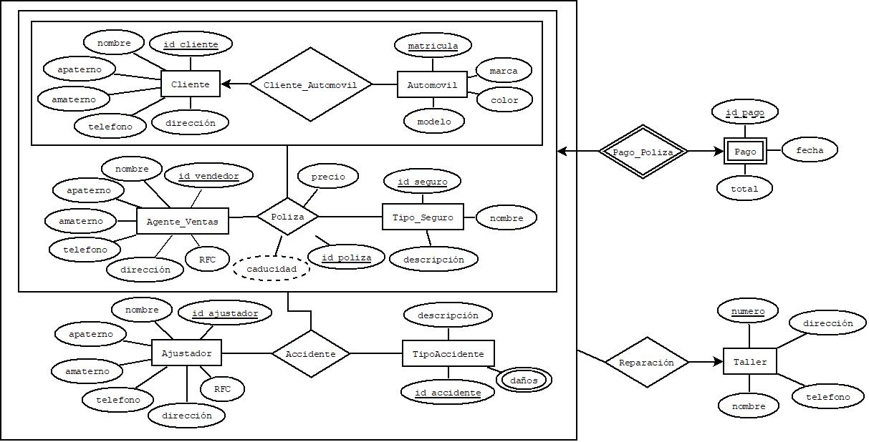
ANÁLISIS DE REQUERIMIENTOS |  | DIAGRAMA ENTIDAD - RELACIÓN |  |  |  |  |  |  |  |  |  |  |  |  |  |  |  | ESQUEMAS
Entidades
CLIENTE |  |  |  |  |  |  |  |  |  |  |  |  |  |  |  |  |  | CLIENTE |  |  |  |  |  |  |  | AJUSTADOR |  |  |  |  |  |  | AGENTE_VENTAS
 |  |  |  |  |  |  |  |  |  |  |  |  |  |  |  |  |  | NOMBRE_CAMPO | TIPO DE DATO | LONGITUD | PERMITE NULL | REGLA DE INTEGRIDAD | VALOR DEFAULT | LLAVE PRIMARIA |  | NOMBRE_CAMPO | TIPO DE DATO | LONGITUD | PERMITE NULL | REGLA DE INTEGRIDAD | VALOR DEFAULT | LLAVE PRIMARIA | NOMBRE_CAMPO | TIPO DE DATO | LONGITUD | PERMITE NULL | REGLA DE INTEGRIDAD | VALOR DEFAULT | LLAVE PRIMARIA
AUTOMOVIL |  |  |  |  |  |  |  |  |  |  |  |  |  |  |  |  |  | id_cliente | char | 8 | no | Longitud = 8 |  | si |  | id_ajustador | char | 8 | no | Longitud = 8 |  | si | id_vendedor | char | 8 | no | Longitud = 8 |  | si
 |  |  |  |  |  |  |  |  |  |  |  |  |  |  |  |  |  | nombre | varchar2 | 50 | no |  |  | no |  | nombre | varchar2 | 50 | no |  |  | no | nombre | varchar2 | 50 | no |  |  | no
AGENTE_VENTAS |  |  |  |  |  |  |  |  |  |  |  |  |  |  |  |  |  | apaterno | varchar2 | 50 | si |  | "" | no |  | apaterno | varchar2 | 50 | si |  | "" | no | apaterno | varchar2 | 50 | si |  | "" | no
 |  |  |  |  |  |  |  |  |  |  |  |  |  |  |  |  |  | amaterno | varchar2 | 50 | si |  | "" | no |  | amaterno | varchar2 | 50 | si |  | "" | no | amaterno | varchar2 | 50 | si |  | "" | no
 |  |  |  |  |  |  |  |  |  |  |  |  |  |  |  |  |  | dirección | varchar2 | 100 | no |  |  | no |  | dirección | varchar2 | 100 | no |  |  | no | dirección | varchar2 | 100 | no |  |  | no
TIPO_SEGURO |  |  |  |  |  |  |  |  |  |  |  |  |  |  |  |  |  | telefono | char | 10 | si | Longitud = 10 |  | no |  | telefono | char | 10 | si | Longitud = 10 |  | no | telefono | char | 10 | si | Longitud = 10 |  | no
 |  |  |  |  |  |  |  |  |  |  |  |  |  |  |  |  |  |  |  |  |  |  |  |  |  | RFC | char | 13 | no | Longitud = 13 |  | no | RFC | char | 13 | no | Longitud = 13 |  | no

AJUSTADOR
 |  |  |  |  |  |  |  |  |  |  |  |  |  |  |  |  |  | TIPO_SEGURO |  |  |  |  |  |  |  | AUTOMOVIL |  |  |  |  |  |  | TIPO_ACCIDENTE
TIPO_ACCIDENTE |  |  |  |  |  |  |  |  |  |  |  |  |  |  |  |  |  | NOMBRE_CAMPO | TIPO DE DATO | LONGITUD | PERMITE NULL | REGLA DE INTEGRIDAD | VALOR DEFAULT | LLAVE PRIMARIA |  | NOMBRE_CAMPO | TIPO DE DATO | LONGITUD | PERMITE NULL | REGLA DE INTEGRIDAD | VALOR DEFAULT | LLAVE PRIMARIA | NOMBRE_CAMPO | TIPO DE DATO | LONGITUD | PERMITE NULL | REGLA DE INTEGRIDAD | VALOR DEFAULT | LLAVE PRIMARIA
 |  |  |  |  |  |  |  |  |  |  |  |  |  |  |  |  |  | id_seguro | char | 8 | no | Longuitud = 8 |  | si |  | matricula | char | 8 | no | Longitud = 8 |  | si | id_accidente | char | 8 | no | Longitud = 8 |  | si
TALLER |  |  |  |  |  |  |  |  |  |  |  |  |  |  |  |  |  | nombre | varchar2 | 50 | no |  |  | no |  | marca | varchar2 | 50 | no |  |  | no | descripción | varchar2 | 100 | si |  | "" | no
 |  |  |  |  |  |  |  |  |  |  |  |  |  |  |  |  |  | descripción | varchar2 | 100 | si |  | "" | no |  | color | varchar2 | 50 | si |  | "" | no | daños | varchar2 | 100 | no |  |  | no
 |  |  |  |  |  |  |  |  |  |  |  |  |  |  |  |  |  |  |  |  |  |  |  |  |  | modelo | varchar2 | 50 | no |  |  | no
Procesos
CLIENTE_AUTOMOVIL (CLIENTE, AUTOMOVIL)
 |  |  |  |  |  |  |  |  |  |  |  |  |  |  |  |  |  | TIPO_SEGURO |  |  |  |  |  |  |  | TALLER |  |  |  |  |  |  | PAGO
 |  |  |  |  |  |  |  |  |  |  |  |  |  |  |  |  |  | NOMBRE_CAMPO | TIPO DE DATO | LONGITUD | PERMITE NULL | REGLA DE INTEGRIDAD | VALOR DEFAULT | LLAVE PRIMARIA |  | NOMBRE_CAMPO | TIPO DE DATO | LONGITUD | PERMITE NULL | REGLA DE INTEGRIDAD | VALOR DEFAULT | LLAVE PRIMARIA | NOMBRE_CAMPO | TIPO DE DATO | LONGITUD | PERMITE NULL | REGLA DE INTEGRIDAD | VALOR DEFAULT | LLAVE PRIMARIA
 |  |  |  |  |  |  |  |  |  |  |  |  |  |  |  |  |  | id_seguro | char | 8 | no | Longuitud = 8 |  | si |  | numero | char | 8 | no | Longuitud = 8 |  | si | id_pago | char | 8 | no | Longuitud = 8 |  | si
 |  |  |  |  |  |  |  |  |  |  |  |  |  |  |  |  |  | nombre | varchar2 | 50 | no |  |  | no |  | dirección | varchar2 | 50 | no |  |  | no | fecha | Date | DD/MM/AAAA-hh:mm:ss | no |  |  | no
 |  |  |  |  |  |  |  |  |  |  |  |  |  |  |  |  |  | descripción | varchar2 | 100 | si |  | "" | no |  | telefono | char | 100 | si | Longuitud = 10 | "" | no | total | Double | 10.2 | no |  | "" | no
 |  |  |  |  |  |  |  |  |  |  |  |  |  |  |  |  |  |  |  |  |  |  |  |  |  | nombre | varchar2 |  |  |  |  | no

 |  |  |  |  |  |  |  |  |  |  |  |  |  |  |  |  |  | POLIZA
 |  |  |  |  |  |  |  |  |  |  |  |  |  |  |  |  |  | NOMBRE_CAMPO | TIPO DE DATO | LONGITUD | PERMITE NULL | REGLA DE INTEGRIDAD | VALOR DEFAULT | LLAVE PRIMARIA
 |  |  |  |  |  |  |  |  |  |  |  |  |  |  |  |  |  | id_poliza | char | 8 | no | Longitud = 8 |  | si
 |  |  |  |  |  |  |  |  |  |  |  |  |  |  |  |  |  | id_cliente | char | 50 | no |  |  | no
 |  |  |  |  |  |  |  |  |  |  |  |  |  |  |  |  |  | matricula | char | 50 | si |  | "" | no
 |  |  |  |  |  |  |  |  |  |  |  |  |  |  |  |  |  | id_seguro | char | 50 | si |  | "" | no
 |  |  |  |  |  |  |  |  |  |  |  |  |  |  |  |  |  | id_vendedor | char | 100 | no |  |  | no
 |  |  |  |  |  |  |  |  |  |  |  |  |  |  |  |  |  | precio | Double | 10 | si | Longitud = 10 |  | no
 |  |  |  |  |  |  |  |  |  |  |  |  |  |  |  |  |  | vigencia

ACCIDENTE (POLIZA, AJUSTADOR, TIPO_ACCIDENTE) |  |  |  |  |  |  |  |  |  |  |  |  |  |  |  |  |  | POLIZA |  |  |  |  |  | NOMBRE DE LA RELACIÓN
 |  |  |  |  |  |  |  |  |  |  |  |  |  |  |  |  |  | NOMBRE_RELACION | TABLA ORIGEN | CAMPO ORIGEN | TABLA DESTINO | CAMPO DESTINO |  | NOMBRE_RELACION | TABLA ORIGEN | CAMPO ORIGEN | TABLA DESTINO | CAMPO DESTINO
REPARACIÓN (ACCIDENTE, TALLER) |  |  |  |  |  |  |  |  |  |  |  |  |  |  |  |  |  | POLIZA | CLIENTE_AUTOMOVIL | id_cliente | POLIZA | id_cliente |  | id_ajustador | Ajustador | id_ajustador | Accidente | id_ajustador
 |  |  |  |  |  |  |  |  |  |  |  |  |  |  |  |  |  | POLIZA | TIPO_SEGURO | id_seguro | POLIZA | id_seguro |  | id_accidente | Tipo_Accidente | id_accidente | Accidente | id_accidente
PAGO_POLIZA (POLIZA) |  |  |  |  |  |  |  |  |  |  |  |  |  |  |  |  |  | POLIZA | CLIENTE_AUTOMOVIL | matricula | POLIZA | matricula |  | id_cliente, id_seguro, matricula, id_vendedor | Poliza | id_cliente, id_seguro, matricula, id_vendedor | Accidente | id_cliente, id_seguro, matricula, id_vendedor
 |  |  |  |  |  |  |  |  |  |  |  |  |  |  |  |  |  | POLIZA | AGENTE_VENTAS | id_vendedor | POLIZA | id_vendedor

MODELO RELACIONAL

CLIENTE |  |  |  |  |  |  | AUTOMOVIL |  |  |  |  | AGENTE_VENTAS
id_cliente | nombre | apaterno | amaterno | telefono | dirección |  | matricula | marca | color | modelo |  | id_vendedor | nombre | apaterno | amaterno | telefono | dirección | RFC
36438463 | Manuel | Aguirre | Leyva | 6429375937 | Centro 456 |  | 63-sdf-352 | Honda | Negro | accord |  | 37294739 | Juan | Oliveros | Martinez | 2649184025 | Benito Juarez 106 | v4vtv434v3dd5
23624682 | Pedro | Casas | Flores | 2739487264 | Lomas 123 |  | 82-jhd-832 | Nissan | Blanco | centra |  | 93826152 | Fernando | Barrios | Flores | 2749103829 | Flores Magon 56 | vre3wvrs3wx45

TIPO_SEGURO |  |  |  | AJUSTADOR |  |  |  |  |  |  |  |  | TIPO_ACCIDENTE
id_seguro | nombre | descripción |  | id_ajustador | nombre | apaterno | amaterno | telefono | dirección | RFC |  |  | id_accidente | descripción | daños
72364104 | Cobertura amplia | Proteccion completa |  | 83742945 | Yosselin | Montellano | Orona | 7364592849 | San Juan 101 | 64hs74jt83ls8 |  |  | 74367428 | Choque leve | Defensa rota
73928401 | Cobertura limitada | Proteccion limitada |  | 82900302 | Estaban | Gonzales | Garcia | 2864357284 | Lorenzo 250 | hd73ks73lg86a |  |  | 74390102 | Choque leve | defensa rota

TALLER |  |  |  |  | PAGO |  |  |  | CLIENTE_AUTOMOVIL
numero | dirección | telefono | nombre |  | id_pago | fecha | total |  | id_cliente | matricula
345678 | Lorenzo 500 | 28382910 | Hangar |  | 83201039 | 2015-01-15 | 1500 |  | 36438463 | 63-sdf-352
827394 | Centro 154 | 83746284 | aw |  | 28402948 | 2012-12-12 | 1200 |  | 23624682 | 82-jhd-832

POLIZA
id_poliza | id_cliente | matricula | id_seguro | id_vendedor | precio | vigencia
82736409 | 36438463 | 63-sdf-352 | 72364104 | 37294739 | 1234 | 1 año
9768734 | 23624682 | 82-jhd-832 | 73928401 | 93826152 | 8765 | 5 años

ACCIDENTE |  |  |  |  |  |  |  | POLIZA
id_ajustador | id_accidente | id_poliza | id_cliente | matricula | id_seguro | id_vendedor |  | id_poliza | id_cliente | matricula | id_seguro | id_vendedor | id_pago
83742945 | 74367428 | 82736409 | 36438463 | 63-sdf-352 | 72364104 | 37294739 |  | 82736409 | 36438463 | 63-sdf-352 | 72364104 | 37294739 | 83201039
82900302 | 74390102 | 9768734 | 23624682 | 82-jhd-832 | 73928401 | 93826152 |  | 9768734 | 23624682 | 82-jhd-832 | 73928401 | 93826152 | 28402948

REPARACIÓN
numero | id_ajustador | id_accidente | id_poliza | id_cliente | matricula | id_seguro | id_vendedor
345678 | 83742945 | 74367428 | 82736409 | 36438463 | 63-sdf-352 | 72364104 | 37294739
827394 | 82900302 | 74390102 | 9768734 | 23624682 | 82-jhd-832 | 73928401 | 93826152

Ejercicio 3
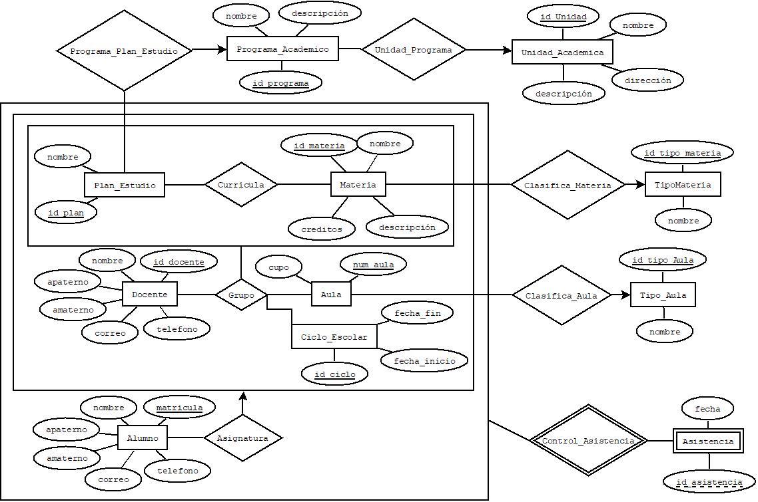
ANÁLISIS DE REQUERIMIENTOS |  | DIAGRAMA ENTIDAD - RELACIÓN |  |  |  |  |  |  |  |  |  |  |  |  |  | ESQUEMAS
Entidades
UNIDAD_ACADEMICA |  |  |  |  |  |  |  |  |  |  |  |  |  |  |  | UNIDAD_ACADEMICA |  |  |  |  |  |  |  | PROGRAMA_ACADEMICO |  |  |  |  |  |  |  | PLAN_ESTUDIO
PROGRAMA_ACADEMICO (CARRERAS) |  |  |  |  |  |  |  |  |  |  |  |  |  |  |  | NOMBRE_CAMPO | TIPO DE DATO | LONGITUD | PERMITE NULL | REGLA DE INTEGRIDAD | VALOR DEFAULT | LLAVE PRIMARIA |  | NOMBRE_CAMPO | TIPO DE DATO | LONGITUD | PERMITE NULL | REGLA DE INTEGRIDAD | VALOR DEFAULT | LLAVE PRIMARIA |  | NOMBRE_CAMPO | TIPO DE DATO | LONGITUD | PERMITE NULL | REGLA DE INTEGRIDAD | VALOR DEFAULT | LLAVE PRIMARIA
PLAN_ESTUDIO |  |  |  |  |  |  |  |  |  |  |  |  |  |  |  | id_unidad | char | 8 | no | Longitud = 8 |  | si |  | id_programa | char | 8 | no | Longitud = 8 |  | si |  | id_plan | char | 8 | no | Longitud = 8 |  | si
MATERIA |  |  |  |  |  |  |  |  |  |  |  |  |  |  |  | nombre | varchar2 | 50 | no |  |  | no |  | nombre | varchar2 | 50 | no |  |  | no |  | nombre | varchar2 | 50 | no |  |  | no
TIPO_MATERIA |  |  |  |  |  |  |  |  |  |  |  |  |  |  |  | dirección | varchar2 | 150 | no |  |  | no |  | descripción | varchar2 | 150 | si |  |  | no
CICLO_ESCOLAR |  |  |  |  |  |  |  |  |  |  |  |  |  |  |  | descripción | varchar2 | 150 | si |  | "" | no
DOCENTE
AULA
TIPO_AULA |  |  |  |  |  |  |  |  |  |  |  |  |  |  |  | MATERIA |  |  |  |  |  |  |  | AULA |  |  |  |  |  |  |  | CICLO_ESCOLAR
ALUMNO |  |  |  |  |  |  |  |  |  |  |  |  |  |  |  | NOMBRE_CAMPO | TIPO DE DATO | LONGITUD | PERMITE NULL | REGLA DE INTEGRIDAD | VALOR DEFAULT | LLAVE PRIMARIA |  | NOMBRE_CAMPO | TIPO DE DATO | LONGITUD | PERMITE NULL | REGLA DE INTEGRIDAD | VALOR DEFAULT | LLAVE PRIMARIA |  | NOMBRE_CAMPO | TIPO DE DATO | LONGITUD | PERMITE NULL | REGLA DE INTEGRIDAD | VALOR DEFAULT | LLAVE PRIMARIA
 |  |  |  |  |  |  |  |  |  |  |  |  |  |  |  | id_materia | char | 8 | no | Longitud = 8 |  | si |  | num_aula | Integer | Longitud = 3 | no |  |  | si |  | id_ciclo | char | 8 |  | Longitud = 8 |  | si
 |  |  |  |  |  |  |  |  |  |  |  |  |  |  |  | nombre | varchar2 | 50 | no |  |  | no |  | cupo | Integer | 2 | si |  |  | no |  | fecha_inicio | Date |  |  | DD/MM/AAAA-hh:mm:ss |  | no
 |  |  |  |  |  |  |  |  |  |  |  |  |  |  |  | descripción | varchar2 | 150 | si |  | "" | no |  |  |  |  |  |  |  |  |  | fecha_fin | Date |  |  | DD/MM/AAAA-hh:mm:ss |  | no
Procesos |  |  |  |  |  |  |  |  |  |  |  |  |  |  |  | creditos | integer | 3 | no |  |  | no
UNIDAD_PROGRAMA (UNIDAD_ACADEMICA, PROGRAMA_ACADEMICO)
PROGRAMA_PLAN_ESTUDIO (PROGRAMA_ACADEMICO, PLAN_ESTUDIO) |  |  |  |  |  |  |  |  |  |  |  |  |  |  |  | DOCENTE |  |  |  |  |  |  |  | ALUMNO
 |  |  |  |  |  |  |  |  |  |  |  |  |  |  |  | NOMBRE_CAMPO | TIPO DE DATO | LONGITUD | PERMITE NULL | REGLA DE INTEGRIDAD | VALOR DEFAULT | LLAVE PRIMARIA |  | NOMBRE_CAMPO | TIPO DE DATO | LONGITUD | PERMITE NULL | REGLA DE INTEGRIDAD | VALOR DEFAULT | LLAVE PRIMARIA
CURRICULA (PLAN_ESTUDIO, MATERIA) |  |  |  |  |  |  |  |  |  |  |  |  |  |  |  | id_docente | char | 8 | no | Longitud = 8 |  | si |  | id_alumno | char | 8 | no | Longitud = 8 |  | si
 |  |  |  |  |  |  |  |  |  |  |  |  |  |  |  | nombre | varchar2 | 50 | no |  |  | no |  | nombre | varchar2 | 50 | no |  |  | no
CLASIFICA_MATERIA (MATERIA, TIPO_MATERIA) |  |  |  |  |  |  |  |  |  |  |  |  |  |  |  | apaterno | varchar2 | 50 | si |  |  | no |  | apaterno | varchar2 | 50 | si |  |  | no
GRUPO (CURRICULA, DOCENTE, AULA, CICLO_ESCOLAR) |  |  |  |  |  |  |  |  |  |  |  |  |  |  |  | amaterno | varchar2 | 50 | si |  |  | no |  | amaterno | varchar2 | 50 | si |  |  | no
 |  |  |  |  |  |  |  |  |  |  |  |  |  |  |  | correo | varchar2 | 100 | no |  |  | no |  | correo | varchar2 | 100 | no |  |  | no
CLASIFICA_AULA (AULA, TIPO_AULA) |  |  |  |  |  |  |  |  |  |  |  |  |  |  |  | telefono | char | 10 | si | Longitud = 10 |  | no |  | telefono | char | 10 | si | Longitud = 10 |  | no

ASIGNATURA / CARGA_MATERIA (GRUPO, ALUMNO)

CONTROL_ASISTENCIA (ASIGNATURA) |  |  |  |  |  |  |  |  |  |  |  |  |  |  |  | NOMBRE DE LA RELACIÓN |  |  |  |  |  | NOMBRE DE LA RELACIÓN |  |  |  |  |  | NOMBRE DE LA RELACIÓN |  |  |  |  |  | NOMBRE DE LA RELACIÓN
 |  |  |  |  |  |  |  |  |  |  |  |  |  |  |  | NOMBRE_RELACION | TABLA ORIGEN | CAMPO ORIGEN | TABLA DESTINO | CAMPO DESTINO |  | NOMBRE_RELACION | TABLA ORIGEN | CAMPO ORIGEN | TABLA DESTINO | CAMPO DESTINO |  | NOMBRE_RELACION | TABLA ORIGEN | CAMPO ORIGEN | TABLA DESTINO | CAMPO DESTINO |  | NOMBRE_RELACION | TABLA ORIGEN | CAMPO ORIGEN | TABLA DESTINO | CAMPO DESTINO
MODELO RELACIONAL |  |  |  |  |  |  |  |  |  |  |  |  |  |  |  | Curricula | Plan_Estudio | id_plan | Curricula | Plan_Estudio |  | Grupo | Aula | id_aula | Grupo | id_aula
 |  |  |  |  |  |  |  |  |  |  |  |  |  |  |  | Curricula | Materia | id_materia | Curricula | Materia |  | Grupo | Docente | id_docente | Grupo | id_docente
UNIDAD_ACADEMICA |  |  |  |  | PROGRAMA_ACADMICO |  |  |  | PLAN_ESTUDIO |  |  | MATERIA |  |  |  |  |  |  |  |  |  | Grupo | Ciclo_Escolar | id_ciclo | Grupo | id_ciclo
id_unidad | nombre | dirección | descripción |  | id_programa | nombre | descripción |  | id_plan | nombre |  | id_materia | nombre | descripción | créditos |  |  |  |  |  |  | Grupo | Curricula | id_plan, id_materia | Grupo | id_plan, id_materia
87203756 | Ingeniería Eléctrica |  |  |  | 87364592 | Ingenieria en Software |  |  | 82749287 | 1 |  | 73648201 | POO | Programación | 10
98763847 | Medicina |  |  |  | 98534792 | Odontología |  |  | 87547382 | 2 |  | 47896321 | Quimica | Quimica | 10

TIPO_MATERIA |  |  | CICLO_ESCOLAR |  |  |  | DOCENTE |  |  |  |  |  |  | AULA
id_tipo_materia | nombre |  | id_ciclo | fecha_inicio | fecha_fin |  | id_docente | nombre | apaterno | amaterno | correo | teléfono |  | num_aula | cupo
76301986 | tipo 1 |  | 72937462 | 2021-01-21 | 2021-08-26 |  | 28648283 | Juan | Hernandez | Garcia | juan@gmail.com | 7364503929 |  | 5 | 20
75360283 | tipo 2 |  | 28993246 | 2020-01-21 | 2020-08-26 |  | 83649284 | Pedro | Flores | Gonzales | pedro@gmail.com | 8764539028 |  | 10 | 25

TIPO_AULA |  |  | ALUMNO |  |  |  |  |  |  | CURRICULA
id_tipo_aula | nombre |  | matricula | nombre | apaterno | amaterno | correo | teléfono |  | id_plan | id_materia
7362 | Centro de computo |  | 78392846 | Adrian | Felix | Duarte | adrian@gmail.com | 7364029645 |  | 82749287 | 73648201
7839 | normal |  | 87732674 | Maria | Flores | Montellano | maria@gmail.com | 8756420381 |  | 87547382 | 47896321

Grupo
id_docente | num_aula | id_ciclo | id_plan | id_materia
28648283 | 5 | 72937462 | 82749287 | 73648201
83649284 | 10 | 28993246 | 87547382 | 47896321

Ejercicio 4
ANÁLISIS DE REQUERIMIENTOS |  | 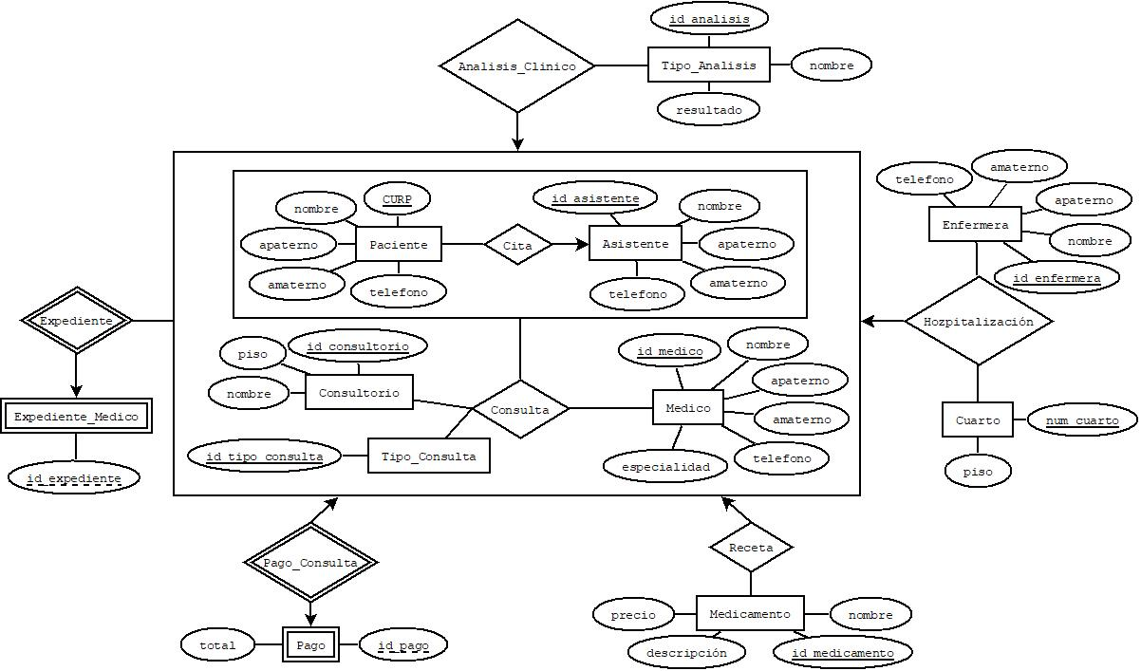 DIAGRAMA ENTIDAD - RELACIÓN |  |  |  |  |  |  |  |  |  |  |  |  |  |  | ESQUEMAS
Entidades
PACIENTE |  |  |  |  |  |  |  |  |  |  |  |  |  |  |  |  | PACIENTE |  |  |  |  |  |  |  | ASISTENTE |  |  |  |  |  |  |  | ENFERMERA
 |  |  |  |  |  |  |  |  |  |  |  |  |  |  |  |  | NOMBRE_CAMPO | TIPO DE DATO | LONGITUD | PERMITE NULL | REGLA DE INTEGRIDAD | VALOR DEFAULT | LLAVE PRIMARIA |  | NOMBRE_CAMPO | TIPO DE DATO | LONGITUD | PERMITE NULL | REGLA DE INTEGRIDAD | VALOR DEFAULT | LLAVE PRIMARIA |  | NOMBRE_CAMPO | TIPO DE DATO | LONGITUD | PERMITE NULL | REGLA DE INTEGRIDAD | VALOR DEFAULT | LLAVE PRIMARIA
ASISTENTE |  |  |  |  |  |  |  |  |  |  |  |  |  |  |  |  | CURP | char | 18 | no | Longitud = 18 |  | si |  | id_asistente | char | 8 | no | Longitud = 8 |  | si |  | id_enfermera | char | 8 | no | Longitud = 8 |  | si
 |  |  |  |  |  |  |  |  |  |  |  |  |  |  |  |  | nombre | varchar2 | 50 | no |  |  | no |  | nombre | varchar2 | 50 | no |  |  | no |  | nombre | varchar2 | 50 | no |  |  | no
MEDICO |  |  |  |  |  |  |  |  |  |  |  |  |  |  |  |  | apaterno | varchar2 | 50 | no |  |  | no |  | apaterno | varchar2 | 50 | no |  |  | no |  | apaterno | varchar2 | 50 | no |  |  | no
 |  |  |  |  |  |  |  |  |  |  |  |  |  |  |  |  | amaterno | varchar2 | 50 | si |  |  | no |  | amaterno | varchar2 | 50 | si |  |  | no |  | amaterno | varchar2 | 50 | si |  |  | no
CONSULTORIO |  |  |  |  |  |  |  |  |  |  |  |  |  |  |  |  | telefono | char | 10 | si | Longitud = 10 |  | no |  | telefono | char | 10 | si | Longitud = 10 |  | no |  | telefono | char | 10 | si | Longitud = 10 |  | no

TIPO_CONSULTA
 |  |  |  |  |  |  |  |  |  |  |  |  |  |  |  |  | TIPO_ANALISIS |  |  |  |  |  |  |  | CONSULTORIO |  |  |  |  |  |  |  | MEDICAMENTO
TIPO_ANALISIS |  |  |  |  |  |  |  |  |  |  |  |  |  |  |  |  | NOMBRE_CAMPO | TIPO DE DATO | LONGITUD | PERMITE NULL | REGLA DE INTEGRIDAD | VALOR DEFAULT | LLAVE PRIMARIA |  | NOMBRE_CAMPO | TIPO DE DATO | LONGITUD | PERMITE NULL | REGLA DE INTEGRIDAD | VALOR DEFAULT | LLAVE PRIMARIA |  | NOMBRE_CAMPO | TIPO DE DATO | LONGITUD | PERMITE NULL | REGLA DE INTEGRIDAD | VALOR DEFAULT | LLAVE PRIMARIA
 |  |  |  |  |  |  |  |  |  |  |  |  |  |  |  |  | id_analisis | char | 8 | no | Longitud = 8 |  | si |  | id_consultorio | char | 8 | no | Longitud = 8 |  | si |  | id_medicamento | cahr | 8 | no | Longitud = 8 |  | si
MEDICAMENTO |  |  |  |  |  |  |  |  |  |  |  |  |  |  |  |  | nombre | varchar2 | 100 | no |  |  | no |  | nombre | varchar2 | 100 | no |  |  | no |  | nombre | varchar2 | 50 | no |  |  | no
CUARTO |  |  |  |  |  |  |  |  |  |  |  |  |  |  |  |  | resultado | varchar2 | 50 | no |  |  | no |  | piso | Integer | 2 | si |  |  | no |  | descripcion | varchar2 | 100 | si |  |  | no
ENFERMERA |  |  |  |  |  |  |  |  |  |  |  |  |  |  |  |  |  |  |  |  |  |  |  |  |  |  |  |  |  |  |  |  | precio | double | 4:2 | no |  |  | no
Procesos
CITA (PACIENTE, ASISTENTE)
 |  |  |  |  |  |  |  |  |  |  |  |  |  |  |  |  | MEDICO |  |  |  |  |  |  |  | CUARTO |  |  |  |  |  |  |  | TIPO_CONSULTA
CONSULTA (CITA, MEDICO, CONSULTORIO, TIPO_CONSULTA) |  |  |  |  |  |  |  |  |  |  |  |  |  |  |  |  | NOMBRE_CAMPO | TIPO DE DATO | LONGITUD | PERMITE NULL | REGLA DE INTEGRIDAD | VALOR DEFAULT | LLAVE PRIMARIA |  | NOMBRE_CAMPO | TIPO DE DATO | LONGITUD | PERMITE NULL | REGLA DE INTEGRIDAD | VALOR DEFAULT | LLAVE PRIMARIA |  | NOMBRE_CAMPO | TIPO DE DATO | LONGITUD | PERMITE NULL | REGLA DE INTEGRIDAD | VALOR DEFAULT | LLAVE PRIMARIA
 |  |  |  |  |  |  |  |  |  |  |  |  |  |  |  |  | id_medico | char | 8 | no | Longitud = 8 |  | si |  | num_cuarto | char | 8 | no | Longitud = 8 |  | si |  | id_consulta | char | 8 | no | Longitud = 8 |  | si
ANALISIS_CLINICO (CONSULTA, TIPO_ANALISIS) |  |  |  |  |  |  |  |  |  |  |  |  |  |  |  |  | nombre | varchar2 | 50 | no |  |  | no |  | piso | Integer | 2 | si |  |  | no
 |  |  |  |  |  |  |  |  |  |  |  |  |  |  |  |  | apaterno | varchar2 | 50 | no |  |  | no
EXPEDIENTE (CONSULTA) |  |  |  |  |  |  |  |  |  |  |  |  |  |  |  |  | amaterno | varchar2 | 50 | si |  |  | no
RECETA (CONSULTA, MEDICAMENTO) |  |  |  |  |  |  |  |  |  |  |  |  |  |  |  |  | telefono | char | 10 | si | Longitud = 10 |  | no
 |  |  |  |  |  |  |  |  |  |  |  |  |  |  |  |  | especialidad | varchar2 | 100 | no |  |  | no
HOSPITALIZACIÓN (CONSULTA, CUARTO, ENFERMERA)

PAGO_CONSULTA (CONSULTA) |  |  |  |  |  |  |  |  |  |  |  |  |  |  |  |  | CITA |  |  |  |  |  | CONSULTA |  |  |  |  |  | HOZPITALIZACIÓN
 |  |  |  |  |  |  |  |  |  |  |  |  |  |  |  |  | NOMBRE_RELACION | TABLA ORIGEN | CAMPO ORIGEN | TABLA DESTINO | CAMPO DESTINO |  | NOMBRE_RELACION | TABLA ORIGEN | CAMPO ORIGEN | TABLA DESTINO | CAMPO DESTINO |  | NOMBRE_RELACION | TABLA ORIGEN | CAMPO ORIGEN | TABLA DESTINO | CAMPO DESTINO
MODELO RELACIONAL |  |  |  |  |  |  |  |  |  |  |  |  |  |  |  |  | CITA | Paciente | CURP | Cita | CURP |  | CONSULTA | CITA | CURP, id_asistente | CONSULTA | CURP, id_asistente |  | HOZPITALIZACIÓN | Consulta | CURP, id_asistente, id_consultorio, id_medico, id_tipo_consulta | HOZPITALIZACIÓN | CURP, id_asistente
 |  |  |  |  |  |  |  |  |  |  |  |  |  |  |  |  | CITA | Asistente | id_asistente | Cita | id_asistente |  | CONSULTA | Consultorio | id_consultorio | CONSULTA | id_consultorio |  | HOZPITALIZACIÓN | Enfermera | id_enfermera | HOZPITALIZACIÓN | id_enfermera
PACIENTE |  |  |  |  |  | ASISTENTE |  |  |  |  |  | TIPO_ANALISIS |  |  |  |  |  |  |  |  |  |  | CONSULTA | Medico | id_medico | CONSULTA | id_medico |  | HOZPITALIZACIÓN | Cuerto | num_cuarto | HOZPITALIZACIÓN | num_cuarto
CURP | nombre | apaterno | amaterno | telefono |  | id_asistente | nombre | apaterno | amaterno | telefono |  | id_analisis | nombre | resultado |  |  |  |  |  |  |  |  | CONSULTA | Tipo_Consulta | id_tipo_consulta | CONSULTA | id_tipo_consulta
njsh830284mjslorsh | Juan | Flores | Felix | 7639872573 |  | 76839283 | Maria | Fernandez | Gallardo | 7630195642 |  | 7364820348 | Analisis 1 | positivo
du8d765479msucksid | Pedro | Martinez | Tellez | 7830975437 |  | 98765429 | Manuel | Aguirre | Maldonado | 9857430972 |  | 7654938463 | Analisis 2 | negativo

CONSULTORIO |  |  |  | MEDICAMENTO |  |  |  |  | CUARTO |  |  | TIPO_CONSULTA
id_consultorio | nombre | piso |  | id_medicamento | nombre | descripción | precio |  | num_cuarto | piso |  | id_tipo_consulta
8273649302 | Consultorio 1 | 2 |  | 73620472 | Paracetamol | paracetamol | 20.4 |  | 05 | 4 |  | 73829304
9763940392 | Consultorio 2 | 3 |  | 73529402 | Amoxilina | amoxilina | 40.5 |  | 25 | 3 |  | 73649274

ENFERMERA |  |  |  |  |  | MEDICO
id_enfermera | nombre | apaterno | amaterno | telefono |  | id_medico | nombre | apaterno | amaterno | telefono | especialidad
73642937 | Gabriel | Garcia | Robles | 3746253748 |  | 73648372 | Efrain | Montellano | Garcia | 3746251002 | General
73649274 | Martha | Jara | Barrios | 2637482736 |  | 73625382 | Adrian | Perez | Fernandez | 1010102927 | General

CITA |  |  |  | ENFERMERA |  |  |  |  |  | HOZPITALIZACIÓN
CURP | id_asistente | fecha |  | CURP | id_asistente | id_consultorio | id_medico | id_tipo_consulta |  | CURP | id_asistente | id_consultorio | id_medico | id_tipo_consulta | id_enfermera | num_cuarto
njsh830284mjslorsh | 76839283 | 2020-05-23 |  | njsh830284mjslorsh | 76839283 | 8273649302 | 73648372 | 73829304 |  | njsh830284mjslorsh | 76839283 | 8273649302 | 73648372 | 73829304 | 73642937 | 05
du8d765479msucksid | 98765429 | 2021-02-28 |  | du8d765479msucksid | 98765429 | 9763940392 | 73625382 | 73649274 |  | du8d765479msucksid | 98765429 | 9763940392 | 73625382 | 73649274 | 73649274 | 25

